発注書＿みんなのねんど（電子用）
発 注 書
一般社団法人SINKa 様 御中 |  |  |  |  | No
 |  |  |  |  | 発注日

下記のとおり、発注致します。 |  |  |  | 会社名
件名 | みんなのねんど |  |  | 住所
納期 |  |  |  | 〒 -
納品場所 | ※会社住所と同様の場合は記載不要。

支払条件 | 請求書払い |  |  | TEL：
 |  |  |  | e-mail:
 |  |  |  | 担当：
合計 | 0 円 (税込) | ※送料別

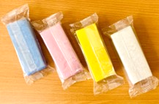
摘要 |  |  | 数量 | 単位 | 単価 | 金額
1. みんなのねんど（青色） |  |  |  | 個 | 400
2. みんなのねんど（赤色） |  |  |  | 個 | 400
3. みんなのねんど（黄色） |  |  |  | 個 | 400
4. みんなのねんど（白色） |  |  |  | 個 | 400
5. みんなのねんど ４色セット 箱なし |  |  |  | セット | 1,600
6. みんなのねんど ４色セット 箱あり ※10セット以上から対応可能 |  | 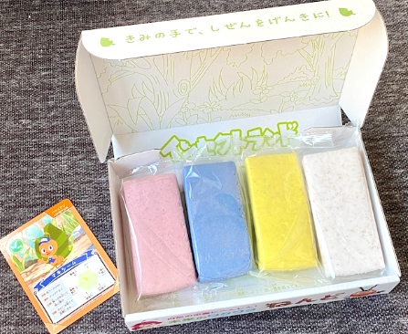 |  | セット | 2,000
7. みんなのねんど ケース売り 段ボールの中に４色×25個 ※計100個 箱なし |  | 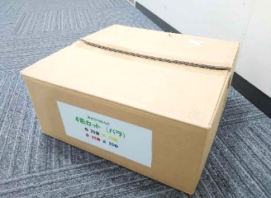 |  | ケース | 38,000
 |  |  |  |  | 消費税 | 0
 |  |  |  |  | 合計 | 0

備考

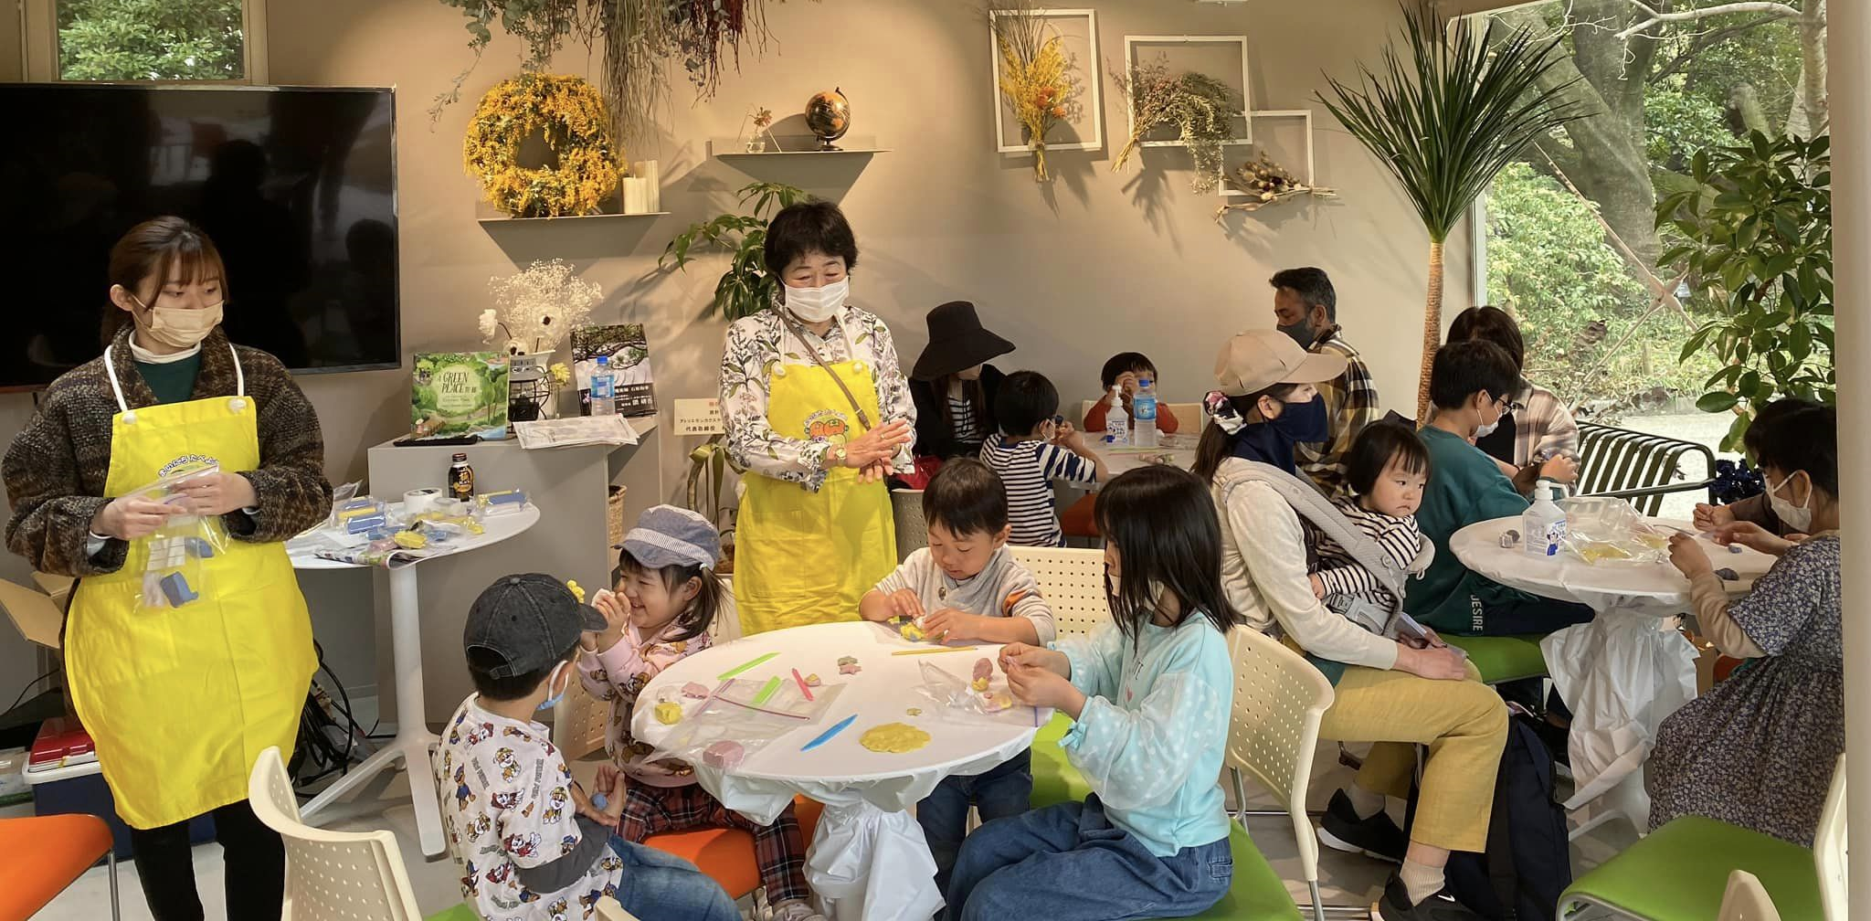
□みんなのねんどの大きさ、重さ : 8㎝×4㎝×2㎝ 90ｇ
□送料について : 送料は購入者様の負担となります。

□講師派遣について : みんなのねんど教室などのイベントに関する 企画、運営又は講師派遣については下記連絡先まで相談下さい。

《発注先》
一般社団法人SINKa 〒 810-0073 福岡県福岡市舞鶴1丁目3-14小榎ビル3F TEL : 092-762-3789 FAX : 092-762-3788 e-mail : info@sinkweb.net HP : https://www.sinkweb.net/2023/10/post-331.html

